Sheet1
3x+2
 | 0 | 0
 | 1 | 5 | -4.5 | -13.5 | 5.5 | 0.090534979424 | 2
 | 2 | 8 | -3.5 | -10.5 | 5.5 | 0.14965986395 | 2
 | 3 | 11 | -2.5 | -7.5 | 5.5 | 0.29333333333 | 2
 | 4 | 14 | -1.5 | -4.5 | 5.5 | 0.81481481481 | 2
 | 5 | 17 | -0.5 | -1.5 | 5.5 | 7.3333333333 | 2
 | 6 | 20 | 0.5 | 1.5 | 5.5 | 7.3333333333 | 2
 | 7 | 23 | 1.5 | 4.5 | 5.5 | 0.81481481481 | 2
 | 8 | 26 | 2.5 | 7.5 | 5.5 | 0.29333333333 | 2
 | 9 | 29 | 3.5 | 10.5 | 5.5 | 0.14965986395 | 2
 | 10 | 32 | 4.5 | 13.5 | 5.5 | 0.090534979424 | 2
3x+2
x | y
1 | 5 | -4.5 | -13.5 | 60.75 | 5.5 | 0.090534979424 | 2
2 | 8 | -3.5 | -10.5 | 36.75 | 5.5 | 0.14965986395 | 2
3 | 11 | -2.5 | -7.5 | 18.75 | 5.5 | 0.29333333333 | 2
4 | 14 | -1.5 | -4.5 | 6.75 | 5.5 | 0.81481481481 | 2
5 | 17 | -0.5 | -1.5 | 0.75 | 5.5 | 7.3333333333 | 2
6 | 20 | 0.5 | 1.5 | 0.75 | 5.5 | 7.3333333333 | 2
7 | 23 | 1.5 | 4.5 | 6.75 | 5.5 | 0.81481481481 | 2
8 | 26 | 2.5 | 7.5 | 18.75 | 5.5 | 0.29333333333 | 2
9 | 29 | 3.5 | 10.5 | 36.75 | 5.5 | 0.14965986395 | 2
10 | 32 | 4.5 | 13.5 | 60.75 | 5.5 | 0.090534979424 | 2
5.5 | 18.5

4x+5
 | 0 | 0
 | 3 | 17 | -4.5 | -1.5 | 6.75 | 7.5 | 1.1111111111 | 5
 | 4 | 21 | -3.5 | 2.5 | -8.75 | 7.5 | -0.85714285714 | 5
 | 5 | 25 | -2.5 | 6.5 | -16.25 | 7.5 | -0.46153846154 | 5
 | 6 | 29 | -1.5 | 10.5 | -15.75 | 7.5 | -0.47619047619 | 5
 | 7 | 33 | -0.5 | 14.5 | -7.25 | 7.5 | -1.0344827586 | 5
 | 8 | 37 | 0.5 | 18.5 | 9.25 | 7.5 | 0.81081081081 | 5
 | 9 | 41 | 1.5 | 22.5 | 33.75 | 7.5 | 0.22222222222 | 5
 | 10 | 45 | 2.5 | 26.5 | 66.25 | 7.5 | 0.11320754717 | 5
 | 11 | 49 | 3.5 | 30.5 | 106.75 | 7.5 | 0.070257611241 | 5
 | 12 | 53 | 4.5 | 34.5 | 155.25 | 7.5 | 0.048309178744 | 5

4x+5
x | y
3 | 17 | -4.5 | -1.5 | 6.75 | 7.5 | 1.1111111111 | 5
4 | 21 | -3.5 | 2.5 | -8.75 | 7.5 | -0.85714285714 | 5
5 | 25 | -2.5 | 6.5 | -16.25 | 7.5 | -0.46153846154 | 5
6 | 29 | -1.5 | 10.5 | -15.75 | 7.5 | -0.47619047619 | 5
7 | 33 | -0.5 | 14.5 | -7.25 | 7.5 | -1.0344827586 | 5
8 | 37 | 0.5 | 18.5 | 9.25 | 7.5 | 0.81081081081 | 5
9 | 41 | 1.5 | 22.5 | 33.75 | 7.5 | 0.22222222222 | 5
10 | 45 | 2.5 | 26.5 | 66.25 | 7.5 | 0.11320754717 | 5
11 | 49 | 3.5 | 30.5 | 106.75 | 7.5 | 0.070257611241 | 5
12 | 53 | 4.5 | 34.5 | 155.25 | 7.5 | 0.048309178744 | 5
7.5 | 35

-3x+5
 | 0 | 0
 | 3 | -4 | -4.5 | -22.5 | 101.25 | 7.5 | 0.074074074074 | 5
 | 4 | -7 | -3.5 | -25.5 | 89.25 | 7.5 | 0.084033613445 | 5
 | 5 | -10 | -2.5 | -28.5 | 71.25 | 7.5 | 0.10526315789 | 5
 | 6 | -13 | -1.5 | -31.5 | 47.25 | 7.5 | 0.15873015873 | 5
 | 7 | -16 | -0.5 | -34.5 | 17.25 | 7.5 | 0.4347826087 | 5
 | 8 | -19 | 0.5 | -37.5 | -18.75 | 7.5 | -0.4 | 5
 | 9 | -22 | 1.5 | -40.5 | -60.75 | 7.5 | -0.12345679012 | 5
 | 10 | -25 | 2.5 | -43.5 | -108.75 | 7.5 | -0.068965517241 | 5
 | 11 | -28 | 3.5 | -46.5 | -162.75 | 7.5 | -0.046082949309 | 5
 | 12 | -31 | 4.5 | -49.5 | -222.75 | 7.5 | -0.03367003367 | 5
 | 7.5 | -17.5
"-3x+5
x | y
3 | -4 | -4.5 | -22.5 | 101.25 | 7.5 | 0.074074074074 | 5
4 | -7 | -3.5 | -25.5 | 89.25 | 7.5 | 0.084033613445 | 5
5 | -10 | -2.5 | -28.5 | 71.25 | 7.5 | 0.10526315789 | 5
6 | -13 | -1.5 | -31.5 | 47.25 | 7.5 | 0.15873015873 | 5
7 | -16 | -0.5 | -34.5 | 17.25 | 7.5 | 0.4347826087 | 5
8 | -19 | 0.5 | -37.5 | -18.75 | 7.5 | -0.4 | 5
9 | -22 | 1.5 | -40.5 | -60.75 | 7.5 | -0.12345679012 | 5
10 | -25 | 2.5 | -43.5 | -108.75 | 7.5 | -0.068965517241 | 5
11 | -28 | 3.5 | -46.5 | -162.75 | 7.5 | -0.046082949309 | 5
12 | -31 | 4.5 | -49.5 | -222.75 | 7.5 | -0.03367003367 | 5
7.5 | -17.5

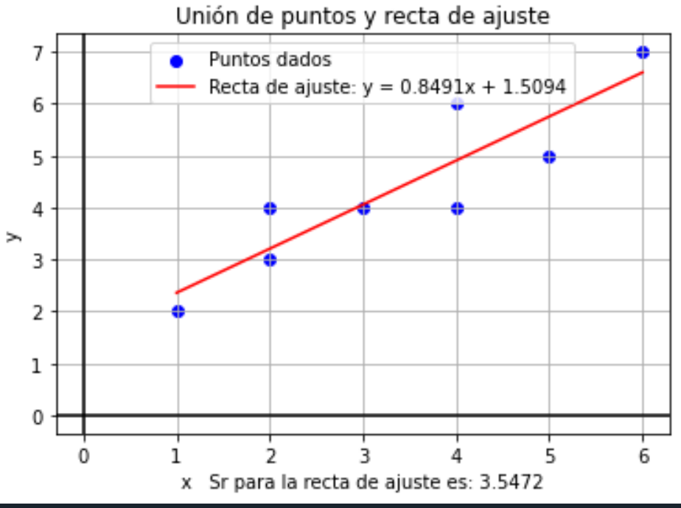

 | en archivo de python estan las union de los puntos, adjunto en Github

x | y | xy | x^
1 | 2 | 2 | 1 |  | 135 |  | 45
2 | 3 | 6 | 4 |  | 888 | 729 |  | 0.84905660377
2 | 4 | 8 | 4 |  | 159 |  | 53
3 | 4 | 12 | 9
4 | 4 | 16 | 16
4 | 6 | 24 | 16 |  | 4.375 | 0.84905660377 | 3.375 | 1.5094339623
5 | 5 | 25 | 25
6 | 7 | 42 | 36
27 | 35 | 135 | 111

